Базовый функционал
Пример объемной круговой диаграммы
Пример форматированной таблицы |  |  |  |  | Пример спарклайнов
Товар | Сумма за кв. 1 | Сумма за кв. 2 | Сумма за кв. 3 | Сумма за кв. 4
Австралийская баранина | 2,667.60 ₽ | 4,013.10 ₽ | 4,836.00 ₽ | 6,087.90 ₽
Тихоокеанские крабы | 1,768.41 ₽ | 1,978.00 ₽ | 4,412.32 ₽ | 1,656.00 ₽
Камамбер | 3,182.40 ₽ | 4,683.50 ₽ | 9,579.50 ₽ | 3,060.00 ₽
Бразильский кофе | 1,398.40 ₽ | 4,496.50 ₽ | 1,196.00 ₽ | 3,979.00 ₽
Луизианский соус | 1,347.36 ₽ | 2,750.69 ₽ | 1,375.62 ₽ | 3,899.51 ₽
Маринованный перец | 4,000.00 ₽ | 530.40 ₽ | 68.00 ₽ | 850.00 ₽
Моцарелла | 10,000.00 ₽ | 4,488.20 ₽ | 3,027.60 ₽ | 2,697.00 ₽
Лаваш | 1,462.00 ₽ | 644.00 ₽ | 1,733.00 ₽ | 1,434.00 ₽
Шотландский виски | 1,310.40 ₽ | 1,368.00 ₽ | 1,323.00 ₽ | 1,273.50 ₽
Вишневое варенье | 3,202.87 ₽ | 263.40 ₽ | 842.88 ₽ | 2,590.10 ₽
Итог | 30,339.44 ₽ | 25,215.79 ₽ | 28,393.92 ₽ | 27,527.01 ₽
Выше пример условного форматирования: для значений ниже 20 000, ячейка приобретает красный цвет; для значений выше 28 000 - зеленый; значения в этом диапазоне, окрашивают ячейки в желтый.
Пример объемной линейной диаграммы
 |  |  |  |  | Различные границы
Пример автофигуры (B15:E19) и вертикального текста |  |  |  |  | Толстая внешяя

 |  |  |  |  | Пунктирная

 |  |  |  |  | Штрихпунктирная

Наклонная
$$e^{x}=1+\frac{x}{1!}+\frac{x^{2}}{2!}+\frac{x^{3}}{3!}+…, −∞<x<∞$$
Пример уравнения |  |  | Текущая дата | Текущее время
 |  |  | 2022-12-29 | 11:39:29

 |  |  |  |  | Ячейки, граничащие с
Пример комментария: | наведите на ячейку или кликните по ней для отображения комментария |  |  |  | объединенной ячейкой

 |  |  |  | Пример среза сводной таблицы:

Дополнительные возможности
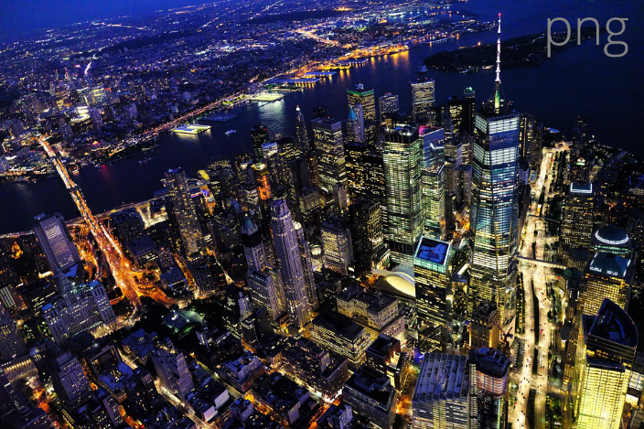
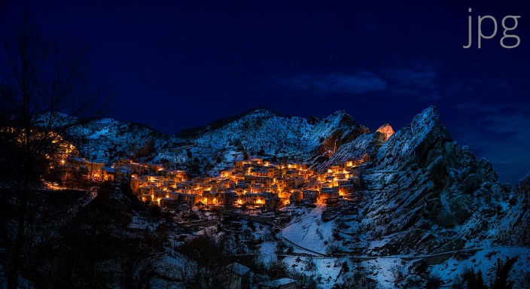
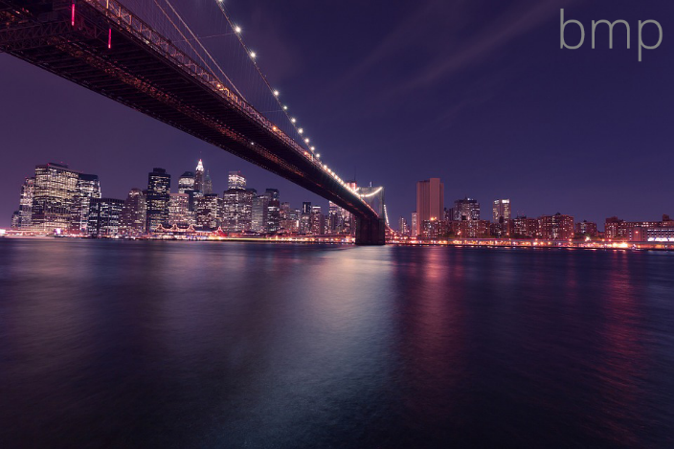
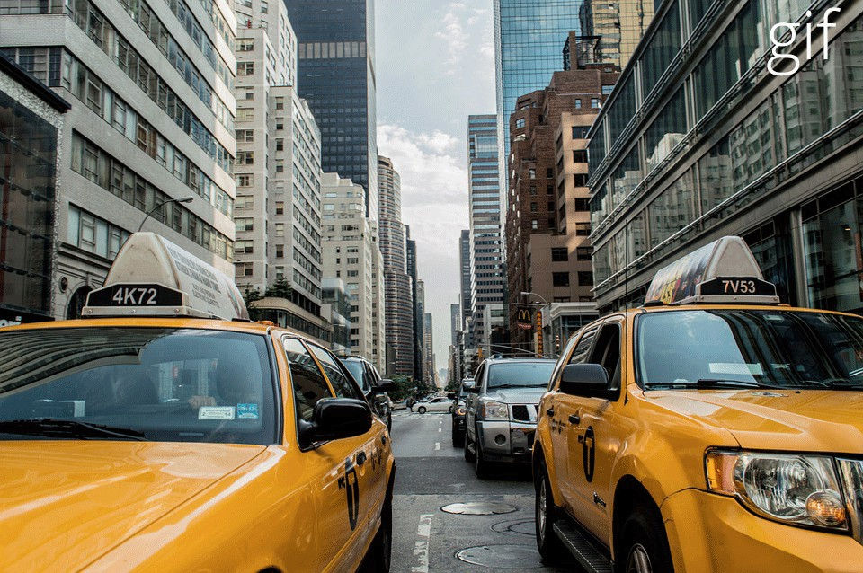
 | Пример горизонтального закрепления областей (строка 1)
Пример вертикального закрепления областей (столбец A) | Пример сводной таблицы
 | Названия строк | Сумма по полю Сумма за кв. 1 | Сумма по полю Сумма за кв. 2 | Сумма по полю Сумма за кв. 3 | Сумма по полю Сумма за кв. 4
 | Австралийская баранина | 2667.6 | 4013.1 | 4836 | 6087.9
 | Бразильский кофе | 1398.4 | 4496.5 | 1196 | 3979
 | Вишневое варенье | 3202.87 | 263.4 | 842.88 | 2590.1
 | Камамбер | 3182.4 | 4683.5 | 9579.5 | 3060
 | Лаваш | 1462 | 644 | 1733 | 1434
 | Луизианский соус | 1347.36 | 2750.69 | 1375.62 | 3899.51
 | Маринованный перец | 4000 | 530.4 | 68 | 850
 | Моцарелла | 10000 | 4488.2 | 3027.6 | 2697
 | Тихоокеанские крабы | 1768.41 | 1978 | 4412.32 | 1656
 | Шотландский виски | 1310.4 | 1368 | 1323 | 1273.5
 | Общий итог | 30339.44 | 25215.79 | 28393.92 | 27527.01

 | Примеры изображений

Графики
 | Ряд 1 | Ряд 2 | Ряд 3
Категория 1 | 4.3 | 2.4 | 2
Категория 2 | 2.5 | 4.4 | 2
Категория 3 | 3.5 | 1.8 | 3
Категория 4 | 4.5 | 2.8 | 5
Линейчатая диаграмма
 | Ряд 1 | Ряд 2 | Ряд 3
Категория 1 | 4.3 | 2.4 | 2
Категория 2 | 2.5 | 4.4 | 2
Категория 3 | 3.5 | 1.8 | 3
Категория 4 | 4.5 | 2.8 | 5

 | Ряд 1 | Ряд 2 | Ряд 3
Категория 1 | 4.3 | 2.4 | 2
Категория 2 | 2.5 | 4.4 | 2
Категория 3 | 3.5 | 1.8 | 3
Категория 4 | 4.5 | 2.8 | 5
Продажи
 | Продажи
Кв. 1 | 8.2
Кв. 2 | 3.2
Кв. 3 | 1.4
Кв. 4 | 1.2

